Hoja1
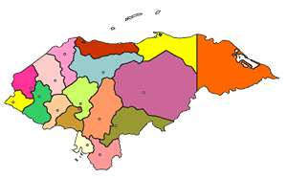


REPUBLlCA DE HONDURAS
SECRETARIA DE EDUCACIÓN
DIRECCIÓN DEPARTAMENTAL DE EDUCACIÓN

Constancia de Conducta

El (la) suscrito (a) Director (a) Distrital/Municipal de Educación, hace constar; que en los Libros de registro de

Promoción Final del Programa Educatodos, del año |  |  |  |  |  |  |  | en el Nº. |  |  |  |  | Folio

Tomo |  | que obran en el archivo del Director (a) Distrital/Municipal de Educación del Municipio

de |  |  |  |  |  |  |  |  | se encuentra registrado(a) el ( la) alumno (a)

quien cursó y aprobó el |  |  |  |  |  |  | grado de Educación Básica, en el Centro de Estudios

 |  |  |  |  |  |  |  |  |  |  |  |  | ubicado en la comunidad de:

 |  |  |  |  |  |  | Municipio de

del Departamento de |  |  |  |  |  |  |  |  |  |  | durante el Periodo comprendido del

 | de |  | del año |  | al |  |  |  |  | de

del año |  | Completando un total de |  |  |  |  |  | Meses

Durante su permanencia como alumno(a) de este Centro del Programa EDUCATODOS demostró una

Buena
Sobresaliente
Muy Buena
conducta:

Y, para los fines que al interesado (a) convengan, se le extiende la presente Constancia de Conducta en

el Municipio de |  |  |  |  |  | Departamento de

Día |  |  |  | Mes |  |  |  |  |  |  |  | Año

Director(a) Distrital/Municipal de Educación |  |  |  |  |  |  |  |  | Coordinación Departamental de Jóvenes
 |  |  |  |  |  |  |  |  | y Adultos / Programa Educatodos

